Worksheet
Изображение* | ID | Код | Артикул* | Название товара* | Цена, руб.* | Основной | Удаленный | В пути | 0 | Ваш заказ
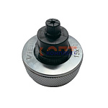 | 825415 | INS-420005 | V-15 | Расширительные насадки для медных стальных трубок15x1,0 " VIEIR" (30/1шт) | 1 870.96 руб. | 6 | 0 | 0 | шт |  | 0
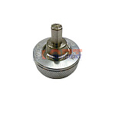 | 825416 | INS-420006 | V-16 | Расширительные насадки 16x2,2 " VIEIR" (30/1шт) | 1 841.78 руб. | 3 | 0 | 0 | шт |  | 0
 | 825417 | INS-420007 | V-20 | Расширительные насадки 20x2,8 "VIEIR" (30/1шт) | 1 841.78 руб. | 2 | 0 | 0 | шт |  | 0
 | 825418 | INS-420008 | V-25 | Расширительные насадки 25x3.5 "VIEIR" (30/1шт) | 1 841.78 руб. | 1 | 0 | 0 | шт |  | 0
 | 825419 | INS-420009 | V-32 | Расширительные насадки 32x4,4 "VIEIR" (30/1шт) | 1 841.78 руб. | 2 | 0 | 0 | шт |  | 0
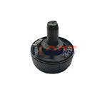 | 825420 | INS-420010 | VB-16 | Расширительные насадки STABIL 16x2,6 " VIEIR" (30/1шт) | 1 825.37 руб. | 4 | 0 | 0 | шт |  | 0
 | 825421 | INS-420011 | VB-20 | Расширительные насадки STABIL 20x2,9 "VIEIR" (30/1шт) | 1 825.37 руб. | 0 | 0 | 0 | шт |  | 0
 | 825422 | INS-420012 | VB-25 | Расширительные насадки STABIL 25x3,7 "VIEIR" (30/1шт) | 1 825.37 руб. | 1 | 0 | 0 | шт |  | 0
 | 826278 | INS-420013 | VB-32 | Расширительные насадки STABIL 32x4,7 "VIEIR" (30/1шт) | 1 825.37 руб. | 2 | 0 | 0 | шт |  | 0
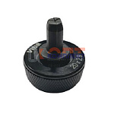 | 836395 | INS-420020 | VB-16 A | Расширительные насадки STABIL 16,2x2,6 " VIEIR" (30/1шт) | 1 825.37 руб. | 3 | 0 | 0 | шт |  | 0
 | 836396 | INS-420021 | VB-20 A | Расширительные насадки STABIL 20x2,9 "VIEIR" (30/1шт) | 1 825.37 руб. | 2 | 0 | 0 | шт |  | 0
 | 836397 | INS-420022 | VB-25 A | Расширительные насадки STABIL 25x3,7 "VIEIR" (30/1шт) | 1 825.37 руб. | 1 | 0 | 0 | шт |  | 0
 | 836398 | INS-420023 | VB-32 A | Расширительные насадки STABIL 32x4,7 "VIEIR" (30/1шт) | 1 825.37 руб. | 1 | 0 | 0 | шт |  | 0
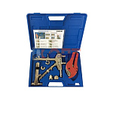 | 825411 | INS-420001 | VER1225 | Ручной аппарт для аксиальных фитингов 12мм-20мм VIEIR (1/5шт) | 9 249.02 руб. | 1 | 0 | 0 | шт |  | 0
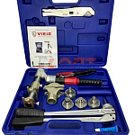 | 825412 | INS-420002 | VER1232-3 | Гидравлический аппарат для аксиальных фитингов с насадками 16-20-25-32 VIEIR (1/3шт) | 33 524.03 руб. | 1 | 0 | 0 | шт |  | 0
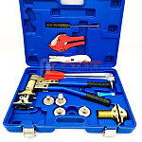 | 825413 | INS-420003 | VER1232-4 | Ручной аппарат для аксиальных фитингов с насадками 16-20-25-32 "VIEIR | 26 984.80 руб. | 1 | 0 | 0 | шт |  | 0
 | 825414 | INS-420004 | VER1232-5 | Ручной аппарат для аксиальных фитингов с насадками16-20-25-32 и насадками STABIL 16-20мм | 27 623.04 руб. | 1 | 0 | 0 | шт |  | 0
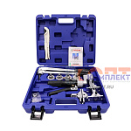 | 868524 | VER-000284 | VER1236-4 | Гидравлический пресс аппарат для надвижных фитингов (16мм-32мм)"VIEIR"(3шт) | 42 953.58 руб. | 1 | 0 | 0 | шт |  | 0
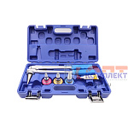 | 827990 | INS-420014 | VER1256-3 | Ручной расширительный аппарт с насадками 16мм-20мм-25мм VIEIR (1/5шт) | 11 590.45 руб. | 4 | 0 | 0 | шт |  | 0
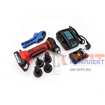 | 827991 | INS-420015 | VER1256-4 | Аккумуляторный расширительный аппарат с насадками 16мм-20мм-25мм-32мм VIEIR (1/5шт) | 70 503.68 руб. | 1 | 0 | 0 | шт |  | 0
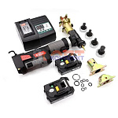 | 836379 | INS-420018 | VER1262 | Аккумуляторный инструмент для аксиальных фитингов с насадками 16-20-25-32 | 156 201.13 руб. | 0 | 0 | 0 | шт |  | 0

